Sheet1
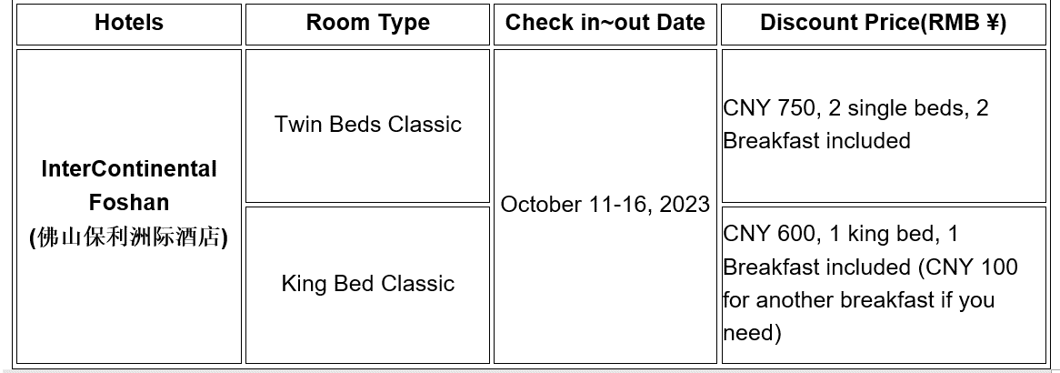
 | NLPCC2023 佛山保利洲际酒店 住宿登记单/Booking Form for InterContinental Foshan

 | 请注意： 由于酒店大床房数量有限，预定已满，大会目前仅提供标间一种房型。标间单住（600元（含单早）），以及标间双住（750元（含双早））两种价格。如需增加1人早餐，可另付100元。 会议预留房间有限，请在注册会议后，尽快确定行程，预定房间。 随时出现房间订满，届时会务组将无法为您预定会议价房间。如您预定了房间，要取消，或者更改日期，请及时联系会务组黄老师。

注册ID | 中文姓名 | 性别 | 单位 | 手机号码 | 入住日期 | 离开日期 | 标间单住 或 标间双住 | 备注(其他需求)
ID | Chinese Name | Gender | Institute | Phone Number | Check-In Date | Check-Out Date | Twin Bed for 1 person OR 2 person | Remarks

注：请将此登记单填写完毕后发送给华南师范大学黄武秋老师，邮件地址：41049152@qq.com， 联系方式：13590534252
Notice：Please fill in the above form and send it to Wuqiu Huang, Email Address: 41049152@qq.com，Mobile Phone：13590534252

